試作２－１号機
 |  | 抵抗／スイッチ回路 試作２号機
 |  | 参考Web | https://synapse.kyoto/tool/ResDiv/page001.html#output
 |  |  | I/Oピン一つで読めるキーパッドの設計サービス | V | 3.3
 |  |  | （京都シナプスのハード製作記） |  | 抵抗公称値 |  | 押下SW | 電圧公称値 | 12bitAD値
 |  |  |  | R1 | 4.7E+03 |  | 1 | 0.0E+00
 |  |  |  | R2 | 3.0E+02 |  | 2 | 2.0E-01
 |  |  |  | R3 | 3.9E+02 |  | 3 | 4.2E-01
スイッチ押下と出力電圧の関係
押下SW | 実測値 | 計算値 |  | R4 | 5.6E+02 |  | 4 | 6.9E-01
1 | 0 | 0.0E+00 |  | R5 | 6.8E+02 |  | 5 | 9.6E-01
2 | 0.1967 | 2.0E-01 |  | R6 | 1.0E+03 |  | 6 | 1.3E+00
抵抗／スイッチ回路 試作2-1号機
3 | 0.42 | 4.2E-01 |  | R7 | 1.5E+03 |  | 7 | 1.6E+00
4 | 0.692 | 6.9E-01 |  | R8 | 2.2E+03 |  | 8 | 1.9E+00
5 | 0.961 | 9.6E-01 |  | R9 | 3.9E+03 |  | 9 | 2.3E+00
6 | 1.266 | 1.3E+00 |  | R10 | 6.8E+03 |  | 10 | 2.6E+00
7 | 1.601 | 1.6E+00 |  | R11 | 1.50E+04 |  | 11 | 2.9E+00
8 | 1.937 | 1.9E+00 |  | R12 | 4.60E+04 |  | 12 | 3.1E+00
9 | 2.286 | 2.3E+00 |  |  |  |  | 無押下 | 3.3E+00
10 | 2.603 | 2.6E+00
11 | 2.889 | 2.9E+00 |  |  | ラダー抵抗部の計算
12 | 3.123 | 3.1E+00 |  |  | 4.7E+03 | 0
無押下 | 3.3 | 3.3E+00 |  |  | 5.0E+03 | 3.0E+02
 |  |  |  |  | 5.4E+03 | 6.9E+02
 |  |  |  |  | 6.0E+03 | 1.2E+03
 |  |  |  |  | 6.6E+03 | 1.9E+03
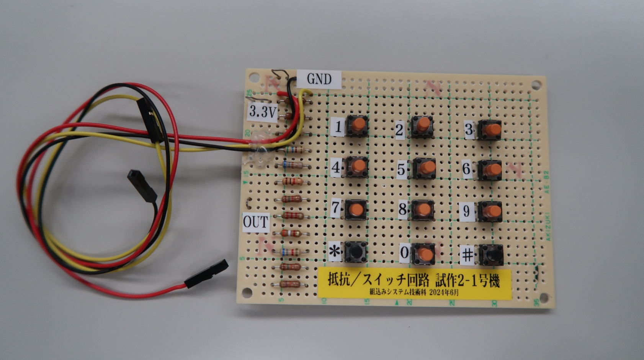
 |  |  |  |  | 7.6E+03 | 2.9E+03
 |  |  |  |  | 9.1E+03 | 4.4E+03
 |  |  |  |  | 1.1E+04 | 6.6E+03
 |  |  |  |  | 1.5E+04 | 1.1E+04
 |  |  |  |  | 2.2E+04 | 1.7E+04
 |  |  |  |  | 3.7E+04 | 3.2E+04
 |  |  |  |  | 8.3E+04 | 7.8E+04
 |  |  |  |  | 8.3E+04 | 8.3E+04

試作２－２号機
抵抗／スイッチ回路 試作２ー２号機
参考Web | https://synapse.kyoto/tool/ResDiv/page001.html#output
 | I/Oピン一つで読めるキーパッドの設計サービス |  | 電源電圧 V | 3.3
 | （京都シナプスのハード製作記） |  |  | 抵抗公称値 |  | 押下SW | 計算値
 |  |  | R1 | 4.7E+03 |  | 1 | 0.0E+00
 |  |  | R2 | 3.0E+02 |  | 2 | 2.0E-01
 |  |  | R3 | 3.9E+02 |  | 3 | 4.2E-01
スイッチ押下と出力電圧の関係
押下SW | 実測値 | 計算値 | R4 | 5.6E+02 |  | 4 | 6.9E-01
1 | 0 | 0.0E+00 | R5 | 6.8E+02 |  | 5 | 9.6E-01
2 | 0.1971 | 2.0E-01 | R6 | 1.0E+03 |  | 6 | 1.3E+00
抵抗／スイッチ回路 試作2-2号機
3 | 0.422 | 4.2E-01 | R7 | 1.5E+03 |  | 7 | 1.6E+00
4 | 0.692 | 6.9E-01 | R8 | 2.2E+03 |  | 8 | 1.9E+00
5 | 0.963 | 9.6E-01 | R9 | 3.9E+03 |  | 9 | 2.3E+00
6 | 1.272 | 1.3E+00 | R10 | 6.8E+03 |  | 10 | 2.6E+00
7 | 1.606 | 1.6E+00 | R11 | 1.50E+04 |  | 11 | 2.9E+00
8 | 1.936 | 1.9E+00 | R12 | 4.60E+04 |  | 12 | 3.1E+00
9 | 2.288 | 2.3E+00 |  |  |  | 無押下 | 3.3
10 | 2.603 | 2.6E+00
11 | 2.89 | 2.9E+00 |  | ラダー抵抗部の計算
12 | 3.124 | 3.1E+00 |  | 4.7E+03 | 0
無押下 | 3.3 | 3.3E+00 |  | 5.0E+03 | 3.0E+02
 |  |  |  | 5.4E+03 | 6.9E+02
 |  |  |  | 6.0E+03 | 1.2E+03
 |  |  |  | 6.6E+03 | 1.9E+03
 |  |  |  | 7.6E+03 | 2.9E+03
 |  |  |  | 9.1E+03 | 4.4E+03
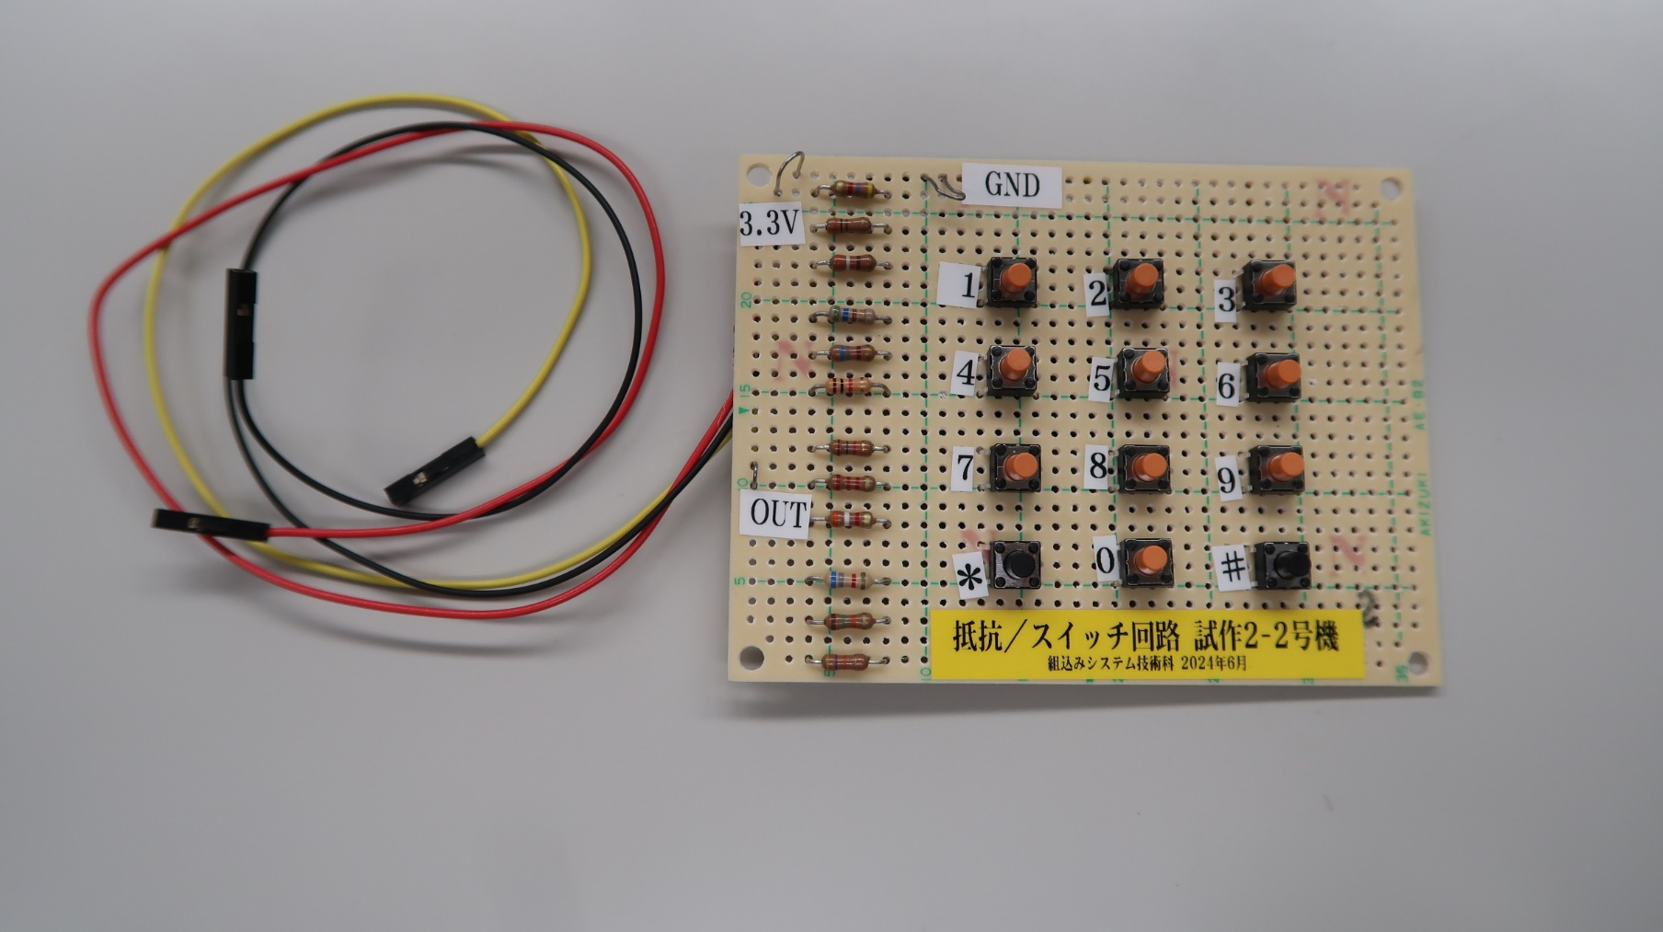
 |  |  |  | 1.1E+04 | 6.6E+03
 |  |  |  | 1.5E+04 | 1.1E+04
 |  |  |  | 2.2E+04 | 1.7E+04
 |  |  |  | 3.7E+04 | 3.2E+04
 |  |  |  | 8.3E+04 | 7.8E+04
 |  |  |  | 8.3E+04 | 8.3E+04

